ExcelToCSV
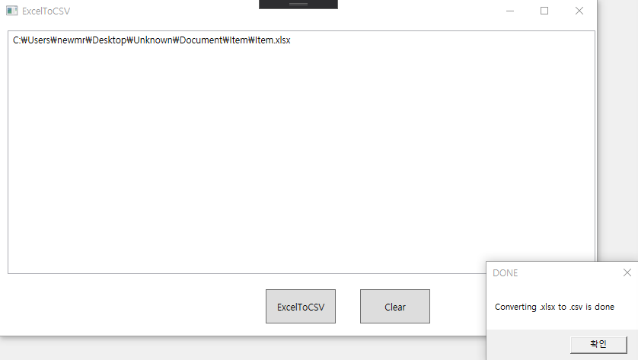
1. C# WPF 이용한 Excel -> CSV 변환 툴

TIP
1. 시트가 여러 개 인 경우 해당 시트 이름 별로 CSV파일을 생성
2. 시트 이름이 ForReference_로 시작하는 경우 CSV파일 생성 안함
3. 시트 내용은 컬럼명, 데이터 타입, 데이터 순

사용법
1. 원하는 엑셀 파일 드래그 또는 엑셀 파일이 있는 폴더 드래그 앤 드랍 후 ExcelTOCSV 버튼 클릭
2. 결과가 메시지 박스로 출력 되며, 엑셀 파일이 있는 디렉토리에 새로운 디렉토리가 생성 되며 그 하위에 CSV 파일 생성

Unknown
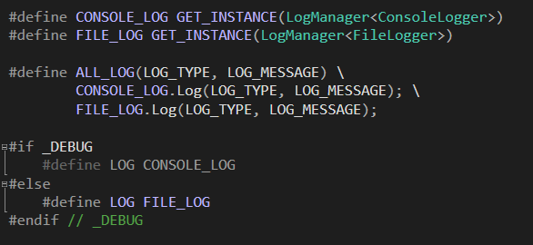

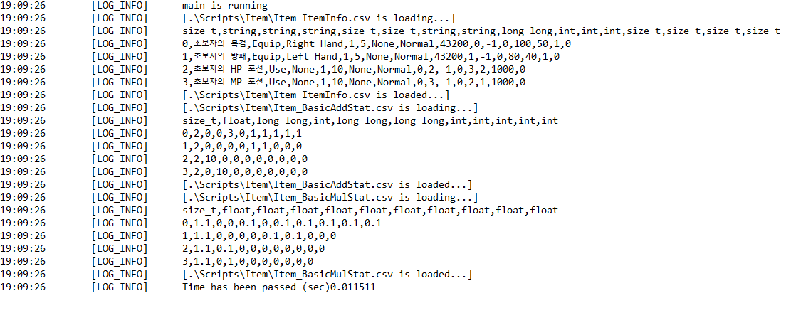
2. C++ 이용한 CSV 로더

CSV 파일의 UniqueID를 key 값으로 HashMap에 테이블 로드
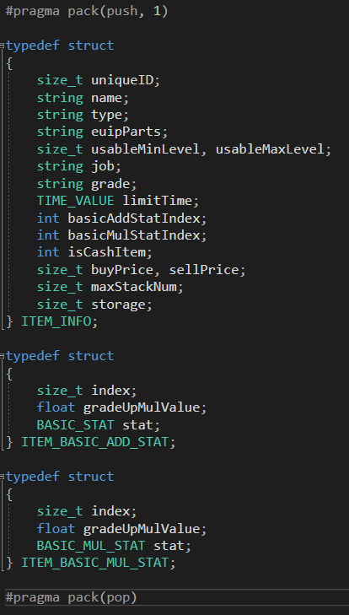

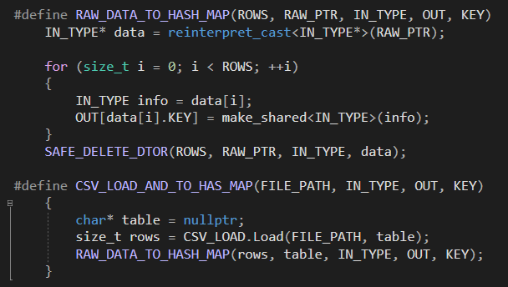

로그를 콘솔 또는 txt파일 출력

